Sheet1
Месяц | Менеджер | k1 | k2
январь2023 | Васильев Артем Александрович | 0.71331573426 | 0 | Пустая ячейка - нет завершившихся проектов в прошлом или позапрошлом месяце(нет базы для рассчёта)
февраль2023 | Васильев Артем Александрович | 0 | 0.22986477269
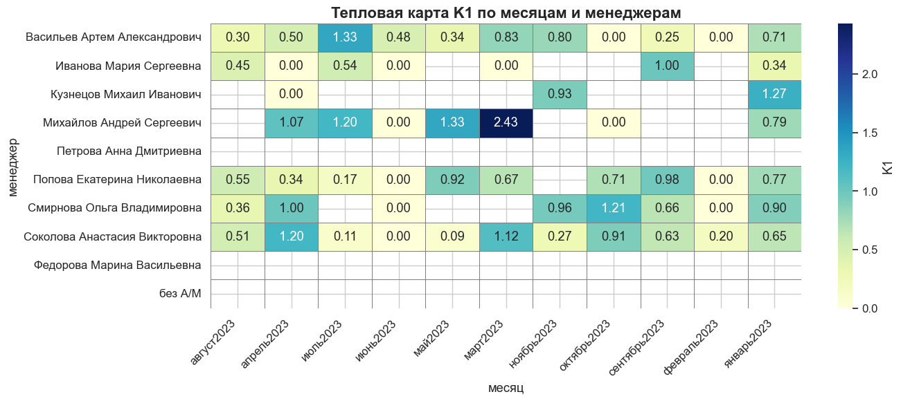
март2023 | Васильев Артем Александрович | 0.83464298195 | 1.9447368723
апрель2023 | Васильев Артем Александрович | 0.49855154968 | 0
май2023 | Васильев Артем Александрович | 0.34469242993 | 0
июнь2023 | Васильев Артем Александрович | 0.47597802927 | 0.109329477
июль2023 | Васильев Артем Александрович | 1.3330961927 | 0
август2023 | Васильев Артем Александрович | 0.29702970297 | 0
сентябрь2023 | Васильев Артем Александрович | 0.24815136088 | 0
октябрь2023 | Васильев Артем Александрович | 0 | 0.15513083608
ноябрь2023 | Васильев Артем Александрович | 0.80353345696 | 0
январь2023 | Иванова Мария Сергеевна | 0.33802401756 | 0
февраль2023 | Иванова Мария Сергеевна |  | 0
март2023 | Иванова Мария Сергеевна | 0
апрель2023 | Иванова Мария Сергеевна | 0 | 0
май2023 | Иванова Мария Сергеевна |  | 0
июнь2023 | Иванова Мария Сергеевна | 0
июль2023 | Иванова Мария Сергеевна | 0.53865327789 | 0
август2023 | Иванова Мария Сергеевна | 0.45119943336 | 0
сентябрь2023 | Иванова Мария Сергеевна | 0.99808766972
октябрь2023 | Иванова Мария Сергеевна
ноябрь2023 | Иванова Мария Сергеевна
январь2023 | Кузнецов Михаил Иванович | 1.2659787905
февраль2023 | Кузнецов Михаил Иванович
март2023 | Кузнецов Михаил Иванович
апрель2023 | Кузнецов Михаил Иванович | 0
май2023 | Кузнецов Михаил Иванович |  | 0
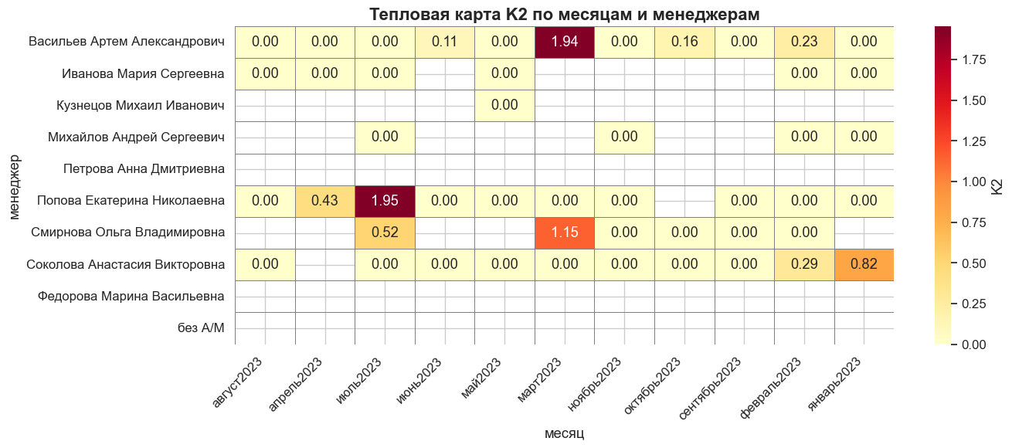
июнь2023 | Кузнецов Михаил Иванович
июль2023 | Кузнецов Михаил Иванович
август2023 | Кузнецов Михаил Иванович
сентябрь2023 | Кузнецов Михаил Иванович
октябрь2023 | Кузнецов Михаил Иванович
ноябрь2023 | Кузнецов Михаил Иванович | 0.92729894684
январь2023 | Михайлов Андрей Сергеевич | 0.78551772011 | 0
февраль2023 | Михайлов Андрей Сергеевич |  | 0
март2023 | Михайлов Андрей Сергеевич | 2.4305770173
апрель2023 | Михайлов Андрей Сергеевич | 1.0682083213
май2023 | Михайлов Андрей Сергеевич | 1.3308369179
июнь2023 | Михайлов Андрей Сергеевич | 0
июль2023 | Михайлов Андрей Сергеевич | 1.1975246274 | 0
август2023 | Михайлов Андрей Сергеевич
сентябрь2023 | Михайлов Андрей Сергеевич
октябрь2023 | Михайлов Андрей Сергеевич | 0
ноябрь2023 | Михайлов Андрей Сергеевич |  | 0
январь2023 | Петрова Анна Дмитриевна
февраль2023 | Петрова Анна Дмитриевна
март2023 | Петрова Анна Дмитриевна
апрель2023 | Петрова Анна Дмитриевна
май2023 | Петрова Анна Дмитриевна
июнь2023 | Петрова Анна Дмитриевна
июль2023 | Петрова Анна Дмитриевна
август2023 | Петрова Анна Дмитриевна
сентябрь2023 | Петрова Анна Дмитриевна
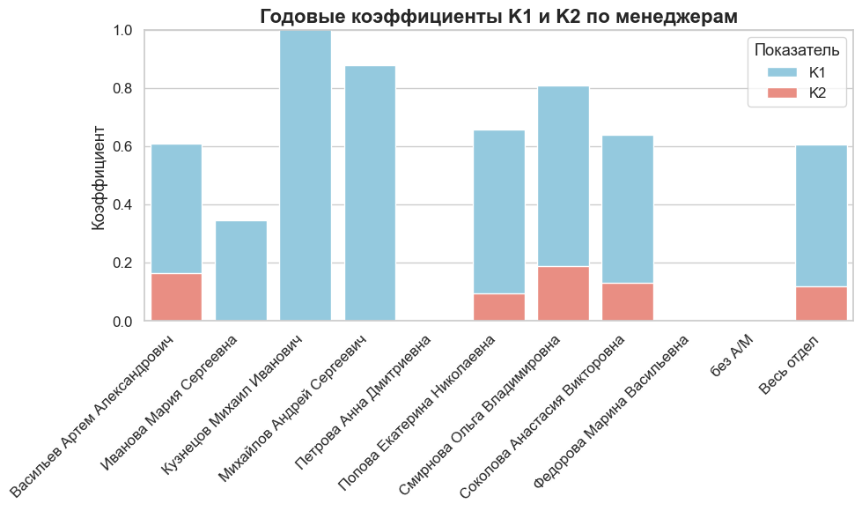
октябрь2023 | Петрова Анна Дмитриевна
ноябрь2023 | Петрова Анна Дмитриевна
январь2023 | Попова Екатерина Николаевна | 0.76842314989 | 0
февраль2023 | Попова Екатерина Николаевна | 0 | 0
март2023 | Попова Екатерина Николаевна | 0.66680316541 | 0
апрель2023 | Попова Екатерина Николаевна | 0.34498557237 | 0.43393534184
май2023 | Попова Екатерина Николаевна | 0.91500621961 | 0
июнь2023 | Попова Екатерина Николаевна | 0 | 0
июль2023 | Попова Екатерина Николаевна | 0.16884807785 | 1.9542828435
август2023 | Попова Екатерина Николаевна | 0.55476104738 | 0
сентябрь2023 | Попова Екатерина Николаевна | 0.97722744093 | 0
октябрь2023 | Попова Екатерина Николаевна | 0.70860346853
ноябрь2023 | Попова Екатерина Николаевна |  | 0
январь2023 | Смирнова Ольга Владимировна | 0.89839878448
февраль2023 | Смирнова Ольга Владимировна | 0 | 0
март2023 | Смирнова Ольга Владимировна |  | 1.1505208333
апрель2023 | Смирнова Ольга Владимировна | 1
май2023 | Смирнова Ольга Владимировна
июнь2023 | Смирнова Ольга Владимировна | 0
июль2023 | Смирнова Ольга Владимировна |  | 0.51627914418
август2023 | Смирнова Ольга Владимировна | 0.35736999168
сентябрь2023 | Смирнова Ольга Владимировна | 0.66194427634 | 0
октябрь2023 | Смирнова Ольга Владимировна | 1.213860637 | 0
ноябрь2023 | Смирнова Ольга Владимировна | 0.961890307 | 0
январь2023 | Соколова Анастасия Викторовна | 0.64912060613 | 0.82382329002
февраль2023 | Соколова Анастасия Викторовна | 0.19846084502 | 0.29426630006
март2023 | Соколова Анастасия Викторовна | 1.1241387632 | 0
апрель2023 | Соколова Анастасия Викторовна | 1.197015105
май2023 | Соколова Анастасия Викторовна | 0.089322869137 | 0
июнь2023 | Соколова Анастасия Викторовна | 0 | 0
июль2023 | Соколова Анастасия Викторовна | 0.10565038632 | 0
август2023 | Соколова Анастасия Викторовна | 0.51459989532 | 0
сентябрь2023 | Соколова Анастасия Викторовна | 0.62809194837 | 0
октябрь2023 | Соколова Анастасия Викторовна | 0.91399393788 | 0
ноябрь2023 | Соколова Анастасия Викторовна | 0.27059053578 | 0
январь2023 | Федорова Марина Васильевна
февраль2023 | Федорова Марина Васильевна
март2023 | Федорова Марина Васильевна
апрель2023 | Федорова Марина Васильевна
май2023 | Федорова Марина Васильевна
июнь2023 | Федорова Марина Васильевна
июль2023 | Федорова Марина Васильевна
август2023 | Федорова Марина Васильевна
сентябрь2023 | Федорова Марина Васильевна
октябрь2023 | Федорова Марина Васильевна
ноябрь2023 | Федорова Марина Васильевна
январь2023 | без А/М
февраль2023 | без А/М
март2023 | без А/М
апрель2023 | без А/М
май2023 | без А/М
июнь2023 | без А/М
июль2023 | без А/М
август2023 | без А/М
сентябрь2023 | без А/М
октябрь2023 | без А/М
ноябрь2023 | без А/М
За весь год | Васильев Артем Александрович | 0.60819735721 | 0.16401513382
За весь год | Иванова Мария Сергеевна | 0.34685559142 | 0
За весь год | Кузнецов Михаил Иванович | 1.0807259506 | 0
За весь год | Михайлов Андрей Сергеевич | 0.87767698073 | 0
За весь год | Петрова Анна Дмитриевна
За весь год | Попова Екатерина Николаевна | 0.65669317109 | 0.094478178101
За весь год | Смирнова Ольга Владимировна | 0.81022754252 | 0.18725270557
За весь год | Соколова Анастасия Викторовна | 0.63967321349 | 0.13133992216
За весь год | Федорова Марина Васильевна
За весь год | без А/М
За весь год
За весь год | Весь отдел | 0.60692627588 | 0.11885110899

